상품제안서
[주문제작]4cm미니아크릴 열쇠고리 | 상품코드: F27789

 |  |  |  |  |  |  | 02-412-0044 | www.easy1.co.kr
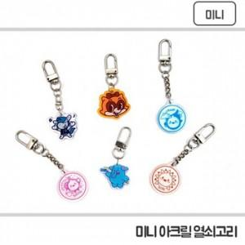

【상세/제작정보】 | 기본수량 미만 인쇄불가.

【인쇄/포장옵션】 | / 포장불가능

【공급단가】 | 수량 | 1,000~ | 2,000~ | 3,000~ | 5,000~ | 10,000~
*VAT별도 | 양면인쇄 | 890원 | 880원 | 860원 | 820원 | 790원

【상품 URL】 | https://dev.easy1.co.kr:443/src/goods_detail.php?gdno=27789

